关系图
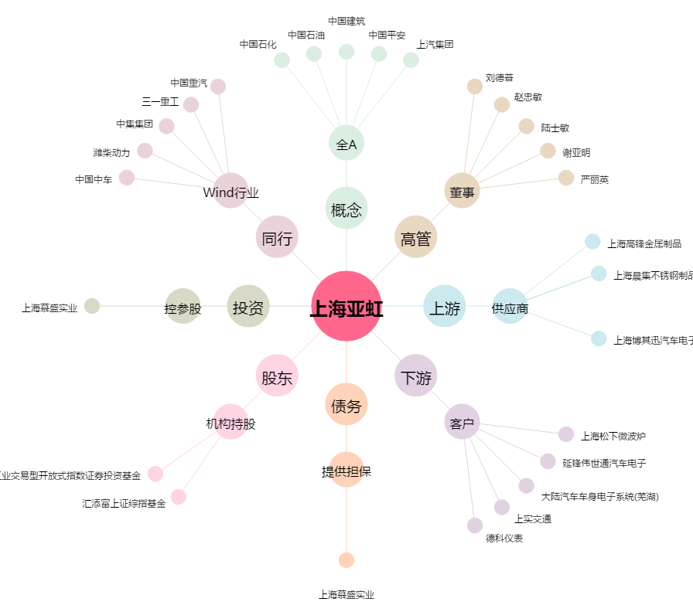
上海亚虹[603159.SH] - 关系概览图

